상품제안서
정사각 고급 미용티슈 70매 각티슈 | 상품코드: F25907

 |  |  |  |  |  |  | 02-412-0044 | www.easy1.co.kr
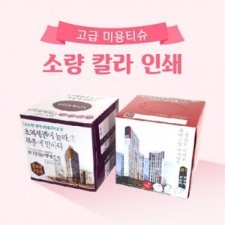

【상세/제작정보】 | *500개부터 칼라인쇄 제작 가능합니다. *1000개부터는 천단위로 주문 가능합니다.(천단위 아닐시 인쇄비용 발생) *번들팩 4P, 6P 가능합니다.(문의 요망)

【인쇄/포장옵션】 | / 포장불가능

【공급단가】 | 수량 | 500~ | 1,000~ | 3,000~ | 5,000~ | 10,000~
*VAT별도 | 단가 | 1,500원 | 1,480원 | 1,450원 | 1,390원 | 1,330원

【상품 URL】 | http://www.easy1.co.kr/src/goods_detail.php?gdno=25907

